Sheet1
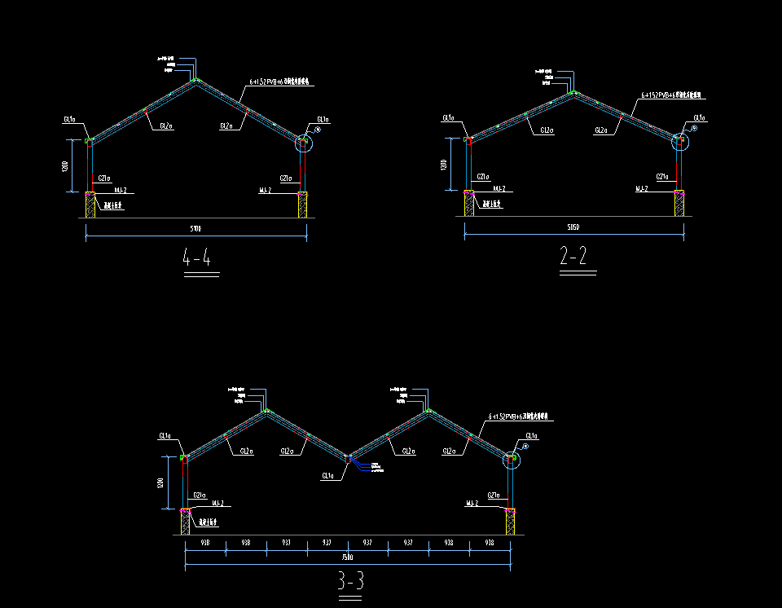
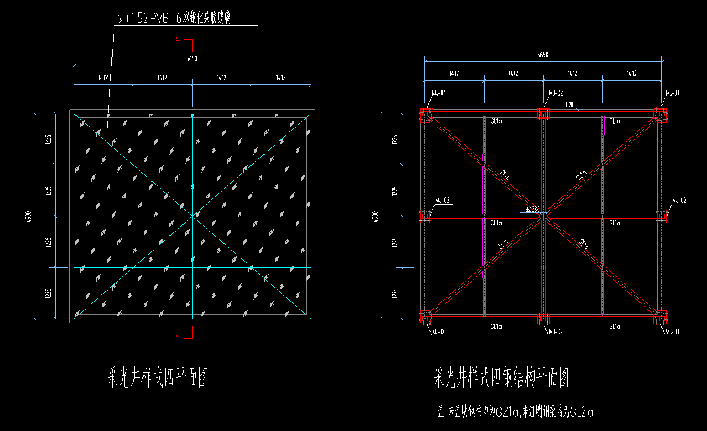
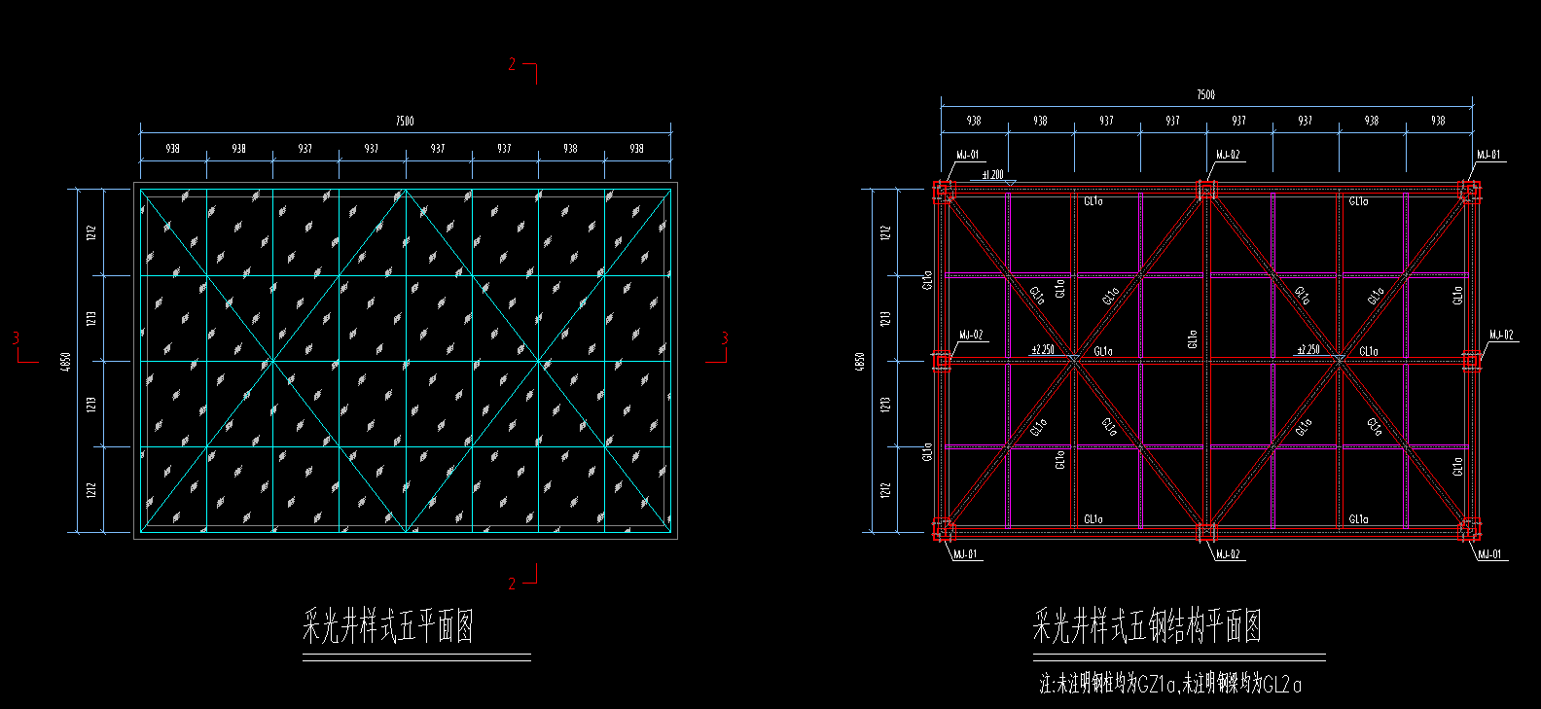
TGJA-WZ-202447第二事业部书香苑项目采光井、百叶窗招标文件附件1

